상품제안서
제로웨이스트 친환경 기프트세트A | 상품코드: F23436

 |  |  |  |  |  |  | 02-412-0044 | www.easy1.co.kr
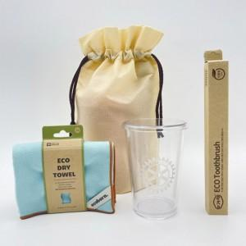

【상세/제작정보】 | *해당 인쇄비는 부직포 가방 인쇄비 입니다. 부직포 외 제품 인쇄는 별도 문의 부탁드립니다.

【인쇄/포장옵션】 | 실크 / 포장불가능

【공급단가】 | 수량 | 100~ | 300~ | 500~ | 1,000~ | 3,000~
*VAT별도 | 단가 | 17,270원 | 16,650원 | 16,020원 | 15,400원 | 15,020원

【상품 URL】 | https://dev.easy1.co.kr:443/src/goods_detail.php?gdno=23436

